Hoja1
 |  | Referencia: |  |  | 7 |  |  | Maribel Gil modelista |  | 0 a 1.5 | 5 | 1.05
 |  | Tipo: |  |  | BILLETERA DAMA 007 |  |  |  |  | 1.51 a 3 | 10 | 1.1
 |  | Fecha: |  |  | 2023-01-25 |  |  |  |  | 3.01 a 5 | 15 | 1.15
 |  | cliente |  |  | SENA |  |  |  |  | mas de 5 | 20 | 1.2
 |  | numero de ficha |  |  | CELDA DE PRODUCCIÓN |  |  |  |  | tiras de mas de 80 cm | 40 | 1.4

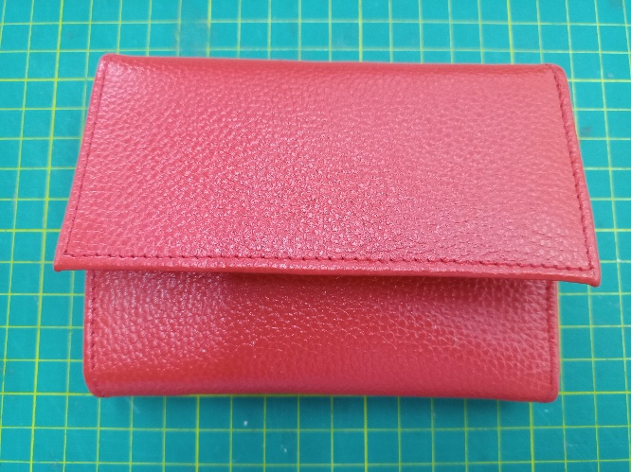
material | numero del molde | nombre del molde | cantidad | alto | ancho | alto x ancho = cm_2 | dm_2 | % desperdicio | Total | 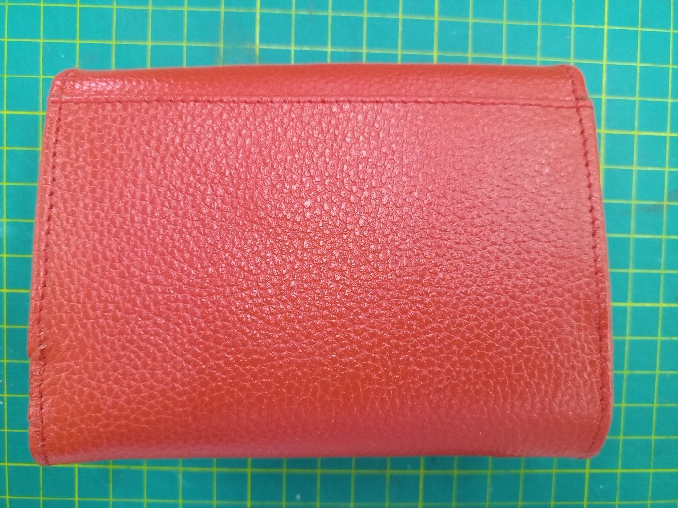 PENDIENTE FOTO
cuero | 3 | bolsillo tapa | 1 | 12.2 | 6.1 | 74.42 | 0.74 | 1.05 | 0.78
 | 5 | centro tapa | 1 | 12.2 | 5.2 | 63.44 | 0.63 | 1.05 | 0.67
 | 8 | fuelle | 2 | 7.4 | 6.6 | 48.84 | 0.49 | 1.05 | 1.03
 | 10 | tira espaldar | 1 | 2 | 18 | 36 | 0.36 | 1.05 | 0.38
 | 12 | tira división | 1 | 17 | 1.8 | 30.6 | 0.31 | 1.05 | 0.32
 | 14 | centro tarjetero | 1 | 3.5 | 10.1 | 35.35 | 0.35 | 1.05 | 0.37
 | 16 | tarjetero tope | 2 | 7.3 | 1.8 | 13.14 | 0.13 | 1.05 | 0.28
 | 18 | tarjetero tope | 4 | 7.3 | 2.6 | 18.98 | 0.19 | 1.05 | 0.80
 | 21 | cellero | 2 | 7.3 | 7.9 | 57.67 | 0.58 | 1.05 | 1.21
 | 22 | ribete porta servicios | 1 | 16.4 | 1.5 | 24.6 | 0.25 | 1.05 | 0.26
 | 23 | ribete tarjeteros | 2 | 9.7 | 1.5 | 14.55 | 0.15 | 1.05 | 0.31
 | 24 | ribete onedero | 1 | 1.5 | 12.2 | 18.3 | 0.18 | 1.05 | 0.19
 | 25 | caja cierre | 1 | 11.5 | 4 | 46 | 0.46 | 1.05 | 0.48
 | 28 | tapa | 1 | 11.7 | 14.5 | 169.65 | 1.70 | 1.1 | 1.87
 | 30 | espaldar | 1 | 19.4 | 14.6 | 283.24 | 2.83 | 1.1 | 3.12
 |  |  |  |  |  | 0 | 0.00 | 1.05 | 0.00
 | total cuero en dm_2 |  |  |  |  |  |  |  | 12.05
perimetros para consumo de hilo en cm |  |  |  | 146.4 | 108.4 | 254.8 | 509.6

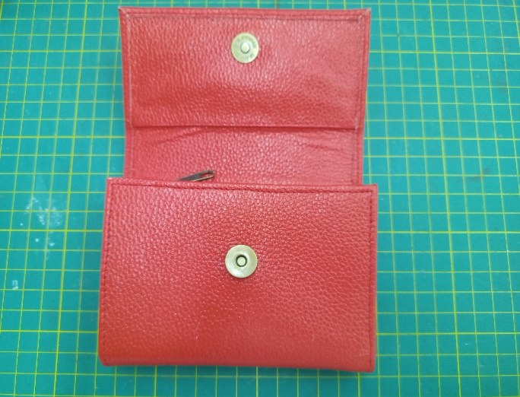
material | numero del molde | nombre del molde | cantidad | alto | ancho | atlo x ancho=cm_2 | % desperdicio | Total
carton duplex | 31 | refuerzo tapa | 1 | 12.2 | 5.4 | 65.88 | 1.1 | 72.468
 | 32 | refuerzo espaldar | 2 | 12.1 | 7.3 | 88.33 | 1.1 | 194.326
 |  |  |  |  |  |  |  | 266.794

material | numero del molde | nombre del molde | cantidad | alto | ancho | atlo x ancho=cm_2 | % desperdicio | Total
espuma #3 | 31 | refuerzo tapa | 1 | 12.2 | 5.4 | 65.88 | 1.1 | 72.468
 | 32 | refuerzo espaldar | 2 | 12.1 | 7.3 | 88.33 | 1.1 | 194.326
 |  |  |  |  |  |  |  | 266.794

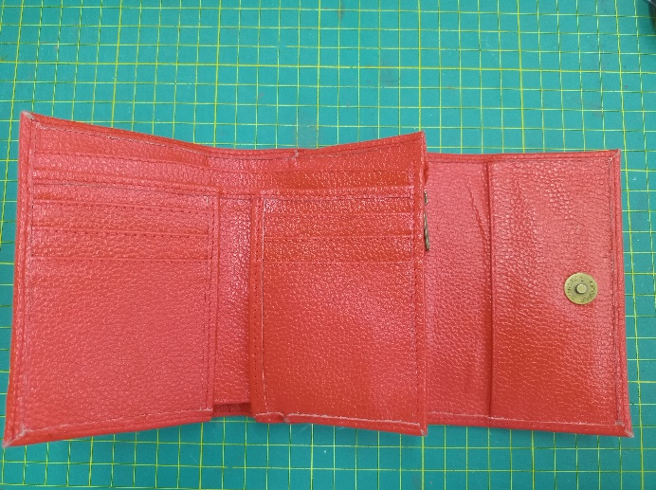
material | numero del molde | nombre del molde | cantidad | alto | ancho | atlo x ancho=cm_2 | % desperdicio | Total
FORRO | 4 | forro bolsillo tapa | 1 | 12.2 | 5.5 | 67.1 | 1.1 | 73.81
 | 6 | bata bolsillo tapa | 1 | 12.2 | 5.8 | 70.76 | 1.1 | 77.84
 | 7 | monedero | 1 | 13.4 | 12.2 | 163.48 | 1.1 | 179.83
 | 9 | fuelle | 2 | 6.4 | 5.9 | 37.76 | 1.1 | 83.07
 | 11 | forro espaldar | 1 | 17.9 | 12.2 | 218.38 | 1.1 | 240.22
 | 13 | división | 1 | 17.1 | 10.9 | 186.39 | 1.1 | 205.03
 | 15 | forro centro | 1 | 16.5 | 10.1 | 166.65 | 1.1 | 183.32
 | 17 | bata tarjetero | 2 | 7.3 | 10.1 | 73.73 | 1.1 | 162.21
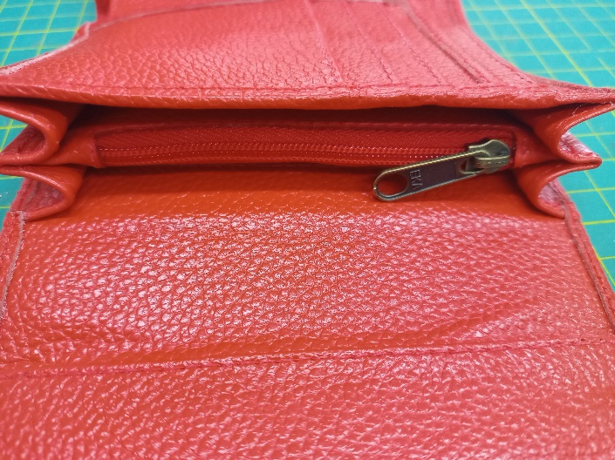
 | 19 | tarjetero | 2 | 7.3 | 9.1 | 66.43 | 1.1 | 146.15
 | 20 | tarjetero | 2 | 7.3 | 8.1 | 59.13 | 1.1 | 130.09
 | 27 | monedero cremallera | 1 | 11.4 | 7.8 | 88.92 | 1.1 | 97.81
 | 29 | bolsillo espaldar | 1 | 15.9 | 11.9 | 189.21 | 1.1 | 208.13
 |  |  |  |  |  | 0 | 1.1 | 0.00
 |  |  |  |  |  |  |  | 0.00
 | total FORRO en cm_2 |  |  |  |  |  |  | 1787.49

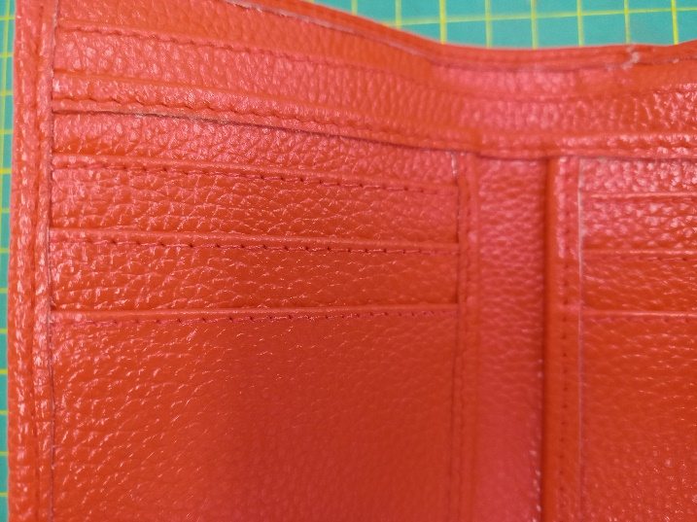
material | numero del molde | nombre del molde | cantidad | alto | ancho | atlo x ancho=cm_2 | % desperdicio | Total
 |  |  |  |  |  | 0 | 1.1 | 0
 |  |  |  |  |  | 0 | 1.1 | 0
 |  |  |  |  |  |  |  | 0

